без учета бимомента и без тяжей
Расчет прогона из швеллера для наклонной кровли согласно СНиП II-23-81 (без учета бимомента)

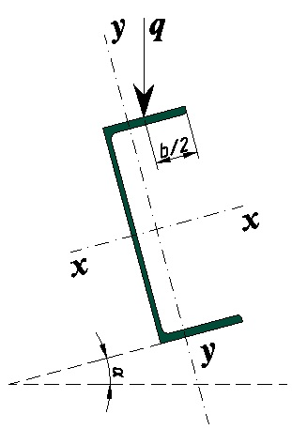
Инструкция:
 | В данной программе расчитывается прогон без учета бимомента на скатной кровле.
 | Прогон принят однопролетный с равномернораспределенной нагрузкой.
 | Передача нагрузки принята через сплошной жесткий настил, который надежно связан с прогоном (расчет на устойчивость не требуется)
 | Закрепление прогона шарнирное с 2-х сторон без использоваия тяжей
 |  |  |  |  | Схема нагружения прогона кровли
Исходные данные:

Наименование |  |  |  | Значение
Пролет (l), м |  |  |  | 6
Шаг расположения прогонов, м |  |  |  | 1.5
Расчетная снеговая нагрузка (qсн*a), кг/м² |  |  |  | 320
Вес покрытия (qвес*a), кг/м² |  |  |  | 26
Угол наклона (α), град |  |  |  | 6
Расчетное сопротивление стали (Ry), МПа |  |  |  | 240
Расчетное сопротивление стали на сдвиг (Rs), Мпа |  |  |  | 139.2
Коэффициент условий работы (γс) |  |  |  | 0.9
Профиль согласно ГОСТ 8240-97 |  |  |  | 22П
Вес прогона (qвес), кг/м.п. |  |  |  | 21
Высота профиля (h), мм |  |  |  | 220
Ширина профиля (b), мм |  |  |  | 82
Толщина стенки (tw),мм |  |  |  | 5.4
Толщина полки (t),мм |  |  |  | 9.5
Cтатический момент сдвигаемой части сечения (S), см³ |  |  |  | 111
Момент инерции сечения (Ix), см4 |  |  |  | 2120
Момент сопротивления сечения относительно оси х-х (Wx), см³ |  |  |  | 193
Момент сопротивления сечения относительно оси y-y (Wy), см³ |  |  |  | 31

Расчет:

Расчет нагрузки на прогон:

Наименование нагрузки |  |  |  | Значение
Снеговая нагрузка (qсн*a), кг/м |  |  |  | 480
Вес покрытия (qвес*a), кг/м |  |  |  | 39
Вес прогона (qвес), кг/м |  |  |  | 21
Итого (q), кг/м |  |  |  | 540

1. Расчет на изгиб
Для балки с шарнирным закрепленией по обоим сторонам и равномерно-распределенной нагрузкой, максимальный момент М и сила Q находятся по следующим формулам:

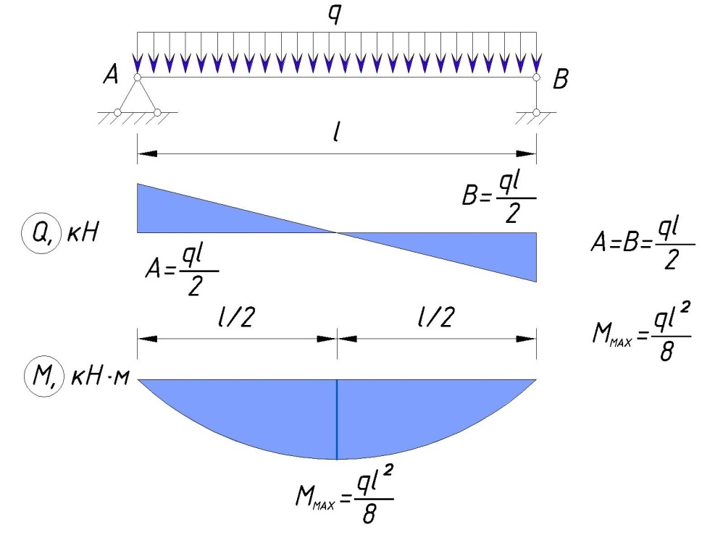

Т.к. прогон расположен под углом, то формулы нахождения Q и M изменятся следующим образом: |  |  |  |  |  | Максимальная допустимая нагрузка на один прогон при длине пролета 6 м, без устройства тяжей при равномерно-распределенной нагрузке в кг/м.п. (Ry=240 МПа)

 |  |  |  |  |  | № профиля согласно ГОСТ 8240-97 | Угол наклона профиля, градусов
 |  |  |  |  |  |  | 0 | 5 | 10 | 15 | 20 | 25 | 30
 |  | 16.11 | кН |  |  | 5У | 39 | 29 | 23 | 19 | 16 | 14 | 12
 |  |  |  |  |  | 6,5У | 66 | 47 | 37 | 30 | 25 | 21 | 19
 |  |  |  |  |  | 8У | 100 | 69 | 53 | 42 | 35 | 30 | 26
 |  |  |  |  |  | 10У | 161 | 108 | 81 | 65 | 54 | 47 | 41
 |  | 1.69 | кН |  |  | 12У | 232 | 150 | 110 | 87 | 71 | 61 | 53
 |  |  |  |  |  | 14У | 325 | 205 | 149 | 116 | 96 | 81 | 71
 |  |  |  |  |  | 16У | 434 | 268 | 193 | 151 | 124 | 105 | 91
 |  |  |  |  |  | 16аУ | 479 | 305 | 223 | 175 | 145 | 124 | 108
 |  | 24.17 | кН*м |  |  | 18У | 565 | 343 | 245 | 191 | 156 | 132 | 115
 |  |  |  |  |  | 18аУ | 616 | 386 | 280 | 220 | 181 | 154 | 135
 |  |  |  |  |  | 20У | 711 | 426 | 303 | 234 | 192 | 162 | 141
 |  |  |  |  |  | 22У | 901 | 533 | 377 | 292 | 238 | 202 | 175
 |  | 2.54 | кН*м |  |  | 24У | 1138 | 674 | 478 | 370 | 302 | 256 | 223
 |  |  |  |  |  | 27У | 1451 | 834 | 584 | 449 | 365 | 309 | 268
Производим проверку профиля на прочность согласно формуле 38 СНиП II-23-81 |  |  |  |  |  | 30У | 1826 | 1018 | 704 | 537 | 435 | 367 | 318
 |  |  |  |  |  | 33У | 2287 | 1247 | 855 | 650 | 525 | 442 | 383
 |  |  |  |  |  | 36У | 2843 | 1522 | 1036 | 785 | 634 | 532 | 461
 |  |  |  |  |  | 40У | 3605 | 1874 | 1263 | 953 | 766 | 642 | 555
 |  |  |  |  |  | 5П | 39 | 30 | 24 | 20 | 17 | 15 | 13
 |  |  | 0.95904552378 | Условия прочности обеспечены |  | 6,5П | 66 | 49 | 38 | 32 | 27 | 23 | 21
 |  |  |  |  |  | 8П | 101 | 61 | 43 | 33 | 26 | 22 | 18
 |  |  |  |  |  | 10П | 159 | 110 | 84 | 68 | 57 | 49 | 43
2. Расчет на поперечную силу |  |  |  |  |  | 12П | 233 | 158 | 119 | 96 | 80 | 69 | 60
 |  |  |  |  |  | 14П | 326 | 217 | 163 | 130 | 108 | 93 | 82
Расчет поперечной силы производим по формуле |  |  |  |  |  | 16П | 436 | 287 | 213 | 170 | 141 | 121 | 107
 |  |  |  |  |  | 16аП | 479 | 325 | 245 | 197 | 165 | 143 | 126
 |  |  |  |  |  | 18П | 565 | 369 | 273 | 217 | 181 | 155 | 136
 |  |  |  |  |  | 18аП | 621 | 416 | 312 | 251 | 210 | 181 | 160
 |  | 0.12469268505 |  | Условия прочности обеспечены |  | 20П | 716 | 463 | 342 | 271 | 225 | 193 | 170
 |  |  |  |  |  | 22П | 905 | 581 | 427 | 338 | 281 | 241 | 212
3. Расчет стенки балки в опорном сечении |  |  |  |  |  | 24П | 1142 | 737 | 544 | 432 | 359 | 309 | 272
 |  |  |  |  |  | 27П | 1460 | 917 | 668 | 527 | 436 | 373 | 328
Расчет стенки балки, не укрепленной ребрами жесткости, производим по формуле |  |  |  |  |  | 30П | 1835 | 1124 | 810 | 634 | 523 | 446 | 391
 |  |  |  |  |  | 33П | 2296 | 1376 | 982 | 764 | 628 | 534 | 468
 |  |  |  |  |  | 36П | 2853 | 1676 | 1186 | 919 | 753 | 640 | 559
 |  |  |  |  |  | 40П | 3614 | 2061 | 1441 | 1110 | 905 | 767 | 668
где

 |  | = | 59.671313722 | МПа

при lef = | 5 | см | (длина опирания прогона на балку)

 |  | 0.47630358974 |  | Условия прочности обеспечены

4. Расчет на прочность в опорном сечении

Расчет на прочность в опорном сечение производится по формулам:

 |  | и

где Aw - площадь стенки, Af - площадь полки

 |  | 0.11848348003 |  | Условия прочности обеспечены

 |  | 0.0086756172204 |  | Условия прочности обеспечены

5. Расчет на устойчивость

Согласно п. 8.4.4 СП 16.13330.2011 устойчивость прогонов можно считать обеспеченной при передаче нагрузки через жесткий настил

6. Расчет прогиба прогона

Предельный прогиб определяется согдасно приложению Е СП 20.13330.2011

требуемый максимальный прогиб для нашей балки вычисляется по формуле:

fu= | l | = | 0.03 | м
 | 200

фактический максимальный прогиб вычисляется по формуле:

 |  |  | 0.016033524259 | м

где qн - это нормативная нагрузка, она меньше расчетной нагрузки на величину коэффициента надежности по нагрузке

Условия прочности по прогибу обеспечены

без учета бимомента,один тяж
Расчет прогона из швеллера для наклонной кровли согласно СНиП II-23-81 (без учета бимомента)

Инструкция:
 | В данной программе расчитывается прогон без учета бимомента на скатной кровле.
 | Прогон принят однопролетный с равномернораспределенной нагрузкой.
 | Передача нагрузки принята через сплошной жесткий настил, который надежно связан с прогоном (расчет на устойчивость не требуется)
 | Закрепление прогона шарнирное с 2-х сторон с одним тяжем, делящий прогон на 2-е равные части
 |  |  |  |  | Схема нагружения прогона кровли
Исходные данные:

Наименование |  |  |  | Значение
Пролет (l), м |  |  |  | 6
Шаг расположения прогонов, м |  |  |  | 1.5
Расчетная снеговая нагрузка (qсн*a), кг/м² |  |  |  | 320
Вес покрытия (qвес*a), кг/м² |  |  |  | 26
Угол наклона (α), град |  |  |  | 6
Расчетное сопротивление стали (Ry), МПа |  |  |  | 240
Расчетное сопротивление стали на сдвиг (Rs), Мпа |  |  |  | 139.2
Коэффициент условий работы (γс) |  |  |  | 0.9
Профиль согласно ГОСТ 8240-97 |  |  |  | 20П
Вес прогона (qвес), кг/м.п. |  |  |  | 18.4
Высота профиля (h), мм |  |  |  | 200
Ширина профиля (b), мм |  |  |  | 76
Толщина стенки (tw),мм |  |  |  | 5.2
Толщина полки (t),мм |  |  |  | 9
Cтатический момент сдвигаемой части сечения (S), см³ |  |  |  | 88
Момент инерции сечения (Ix), см4 |  |  |  | 1530
Момент сопротивления сечения относительно оси х-х (Wx), см³ |  |  |  | 153
Момент сопротивления сечения относительно оси y-y (Wy), см³ |  |  |  | 25.2

Расчет:

Расчет нагрузки на прогон:

Наименование нагрузки |  |  |  | Значение
Снеговая нагрузка (qсн*a), кг/м |  |  |  | 480
Вес покрытия (qвес*a), кг/м |  |  |  | 39
Вес прогона (qвес), кг/м |  |  |  | 18.4
Итого (q), кг/м |  |  |  | 537.4

1. Расчет на изгиб

Расчетная схема:
 | 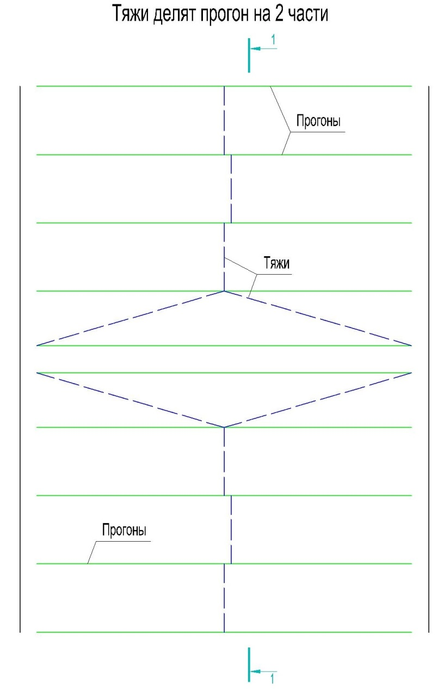

Для балки с шарнирным закрепленией по обоим сторонам и равномерно-распределенной нагрузкой, максимальный момент Мx и сила Qx находятся по следующим формулам:

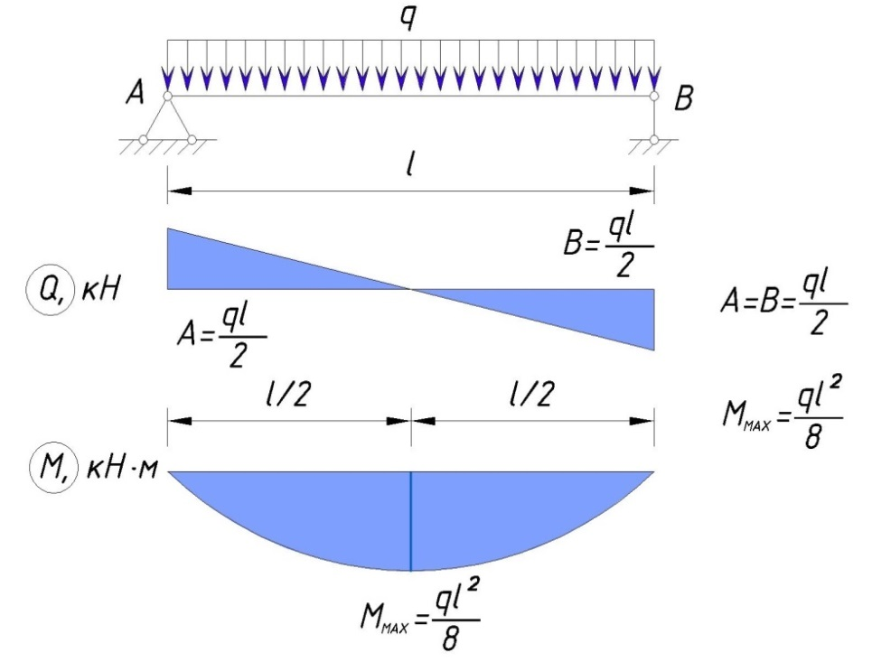

Для балки с шарнирным закрепленией по обоим сторонам, равномерно-распределенной нагрузкой и тяжами, разделяющими балку на 2-е равные части, максимальный момент Мy и сила Qy находятся по следующим формулам:

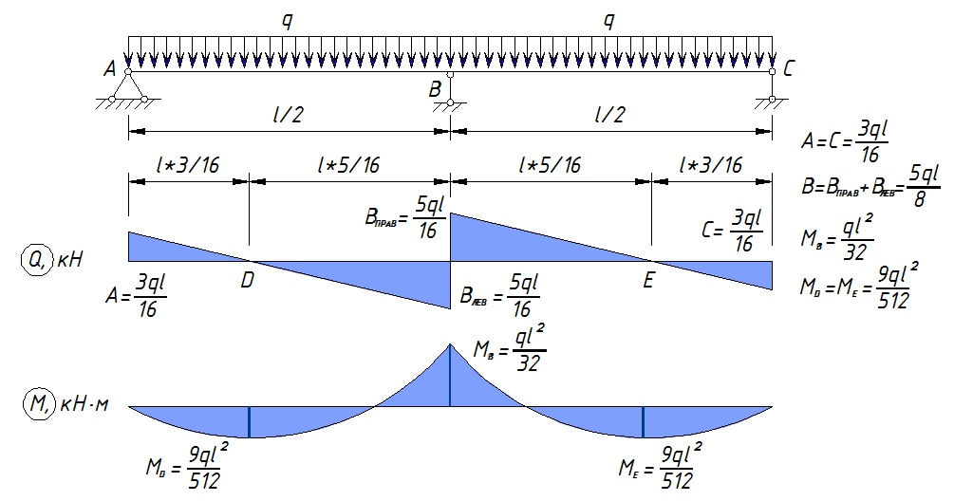

Т.к. прогон расположен под углом, то формулы нахождения Q и M изменятся следующим образом:

 |  | 16.03 | кН

 |  |  |  | (в точке опоры балки)

 |  | 0.63 | кН | (в точке опоры балки)

 |  |  |  | (в середине пролета балки)

 |  | 2.11 | кН | (в середине пролета балки)

 |  | 24.05 | кН*м

 |  | 0.63 | кН*м

 |  |  |  |  |  | Максимальная допустимая нагрузка на один прогон при длине пролета 6 м, с тяжем делящим прогон на 2-е равные части при равномерно-распределенной нагрузке в кг/м.п. (Ry=240 МПа)
Производим проверку профиля на прочность согласно формуле 38 СНиП II-23-81

 |  |  |  |  |  | № профиля согласно ГОСТ 8240-97 | Угол наклона профиля, градусов
 |  |  |  |  |  |  | 0 | 5 | 10 | 15 | 20 | 25 | 30
 |  |  |  |  |  | 5У | 39 | 36 | 34 | 32 | 31 | 30 | 29
 |  |  | 0.84384471779 | Условия прочности обеспечены |  | 6,5У | 66 | 60 | 56 | 53 | 50 | 48 | 46
 |  |  |  |  |  | 8У | 100 | 91 | 83 | 78 | 73 | 70 | 67
 |  |  |  |  |  | 10У | 161 | 144 | 131 | 121 | 114 | 108 | 103
2. Расчет на поперечную силу |  |  |  |  |  | 12У | 232 | 205 | 185 | 169 | 157 | 148 | 141
 |  |  |  |  |  | 14У | 325 | 285 | 255 | 232 | 215 | 201 | 190
Расчет поперечной силы производим по формуле |  |  |  |  |  | 16У | 434 | 378 | 336 | 305 | 281 | 262 | 248
 |  |  |  |  |  | 16аУ | 479 | 421 | 378 | 345 | 319 | 300 | 284
 |  |  |  |  |  | 18У | 565 | 488 | 433 | 391 | 359 | 334 | 315
 |  |  |  |  |  | 18аУ | 616 | 538 | 481 | 437 | 404 | 378 | 357
 |  | 0.14155962998 |  | Условия прочности обеспечены |  | 20У | 711 | 612 | 540 | 486 | 445 | 413 | 389
 |  |  |  |  |  | 22У | 901 | 772 | 679 | 610 | 557 | 517 | 485
3. Расчет стенки балки в опорном сечении |  |  |  |  |  | 24У | 1138 | 975 | 858 | 771 | 704 | 653 | 613
 |  |  |  |  |  | 27У | 1451 | 1229 | 1073 | 958 | 871 | 803 | 751
Расчет стенки балки, не укрепленной ребрами жесткости, производим по формуле |  |  |  |  |  | 30У | 1826 | 1530 | 1324 | 1174 | 1062 | 976 | 908
 |  |  |  |  |  | 33У | 2287 | 1900 | 1634 | 1443 | 1300 | 1190 | 1106
 |  |  |  |  |  | 36У | 2843 | 2345 | 2007 | 1765 | 1586 | 1449 | 1343
 |  |  |  |  |  | 40У | 3605 | 2941 | 2497 | 2183 | 1952 | 1777 | 1641
где |  |  |  |  |  | 5П | 39 | 36 | 34 | 33 | 32 | 31 | 30
 |  |  |  |  |  | 6,5П | 66 | 61 | 57 | 54 | 51 | 50 | 48
 |  | = | 61.668007681 | МПа |  | 8П | 101 | 87 | 77 | 70 | 64 | 59 | 56
 |  |  |  |  |  | 10П | 159 | 144 | 132 | 123 | 116 | 111 | 106
при lef = | 5 | см | (длина опирания прогона на балку) |  |  | 12П | 233 | 210 | 191 | 177 | 166 | 158 | 151
 |  |  |  |  |  | 14П | 326 | 291 | 264 | 244 | 228 | 216 | 206
 |  | 0.49224144062 |  | Условия прочности обеспечены |  | 16П | 436 | 388 | 351 | 323 | 301 | 284 | 271
 |  |  |  |  |  | 16аП | 479 | 430 | 392 | 363 | 341 | 323 | 309
4. Расчет на прочность в опорном сечении |  |  |  |  |  | 18П | 565 | 500 | 452 | 415 | 386 | 364 | 347
 |  |  |  |  |  | 18аП | 621 | 555 | 505 | 466 | 436 | 413 | 394
Расчет на прочность в опорном сечение производится по формулам: |  |  |  |  |  | 20П | 716 | 632 | 570 | 522 | 485 | 456 | 434
 |  |  |  |  |  | 22П | 905 | 797 | 717 | 656 | 608 | 571 | 542
 |  | и |  |  |  | 24П | 1142 | 1008 | 908 | 831 | 772 | 725 | 689
 |  |  |  |  |  | 27П | 1460 | 1277 | 1141 | 1039 | 960 | 898 | 850
 |  |  |  |  |  | 30П | 1835 | 1591 | 1412 | 1278 | 1175 | 1096 | 1033
где Aw - площадь стенки, Af - площадь полки |  |  |  |  |  | 33П | 2296 | 1974 | 1742 | 1569 | 1437 | 1335 | 1255
 |  |  |  |  |  | 36П | 2853 | 2435 | 2138 | 1917 | 1750 | 1620 | 1519
 |  | 0.13523116501 |  | Условия прочности обеспечены |  | 40П | 3614 | 3052 | 2658 | 2369 | 2151 | 1983 | 1852

 |  | 0.0036873716139 |  | Условия прочности обеспечены

5. Расчет на устойчивость

Согласно п. 8.4.4 СП 16.13330.2011 устойчивость прогонов можно считать обеспеченной при передаче нагрузки через жесткий настил

6. Расчет прогиба прогона

Предельный прогиб определяется согдасно приложению Е СП 20.13330.2011

требуемый максимальный прогиб для нашей балки вычисляется по формуле:

fu= | l | = | 0.03 | м
 | 200

фактический максимальный прогиб вычисляется по формуле:

 |  |  | 0.022073004202 | м

где qн - это нормативная нагрузка, она меньше расчетной нагрузки на величину коэффициента надежности по нагрузке

Условия прочности обеспечены

без учета бимомента,два тяжа
Расчет прогона из швеллера для наклонной кровли согласно СНиП II-23-81 (без учета бимомента)

Инструкция:
 | В данной программе расчитывается прогон без учета бимомента на скатной кровле.
 | Прогон принят однопролетный с равномернораспределенной нагрузкой.
 | Передача нагрузки принята через сплошной жесткий настил, который надежно связан с прогоном (расчет на устойчивость не требуется)
 | Закрепление прогона шарнирное с 2-х сторон с двумя тяжами, делящий прогон на 3-и равные части
 |  |  |  |  | Схема нагружения прогона кровли
Исходные данные:

Наименование |  |  |  | Значение
Пролет (l), м |  |  |  | 6
Шаг расположения прогонов, м |  |  |  | 1.5
Расчетная снеговая нагрузка (qсн*a), кг/м² |  |  |  | 320
Вес покрытия (qвес*a), кг/м² |  |  |  | 26
Угол наклона (α), град |  |  |  | 6
Расчетное сопротивление стали (Ry), МПа |  |  |  | 240
Расчетное сопротивление стали на сдвиг (Rs), Мпа |  |  |  | 139.2
Коэффициент условий работы (γс) |  |  |  | 0.9
Профиль согласно ГОСТ 8240-97 |  |  |  | 18П
Вес прогона (qвес), кг/м.п. |  |  |  | 16.3
Высота профиля (h), мм |  |  |  | 180
Ширина профиля (b), мм |  |  |  | 70
Толщина стенки (tw),мм |  |  |  | 5.1
Толщина полки (t),мм |  |  |  | 8.7
Cтатический момент сдвигаемой части сечения (S), см³ |  |  |  | 70
Момент инерции сечения (Ix), см4 |  |  |  | 1090
Момент сопротивления сечения относительно оси х-х (Wx), см³ |  |  |  | 121
Момент сопротивления сечения относительно оси y-y (Wy), см³ |  |  |  | 20.6

Расчет:

Расчет нагрузки на прогон:

Наименование нагрузки |  |  |  | Значение
Снеговая нагрузка (qсн*a), кг/м |  |  |  | 480
Вес покрытия (qвес*a), кг/м |  |  |  | 39
Вес прогона (qвес), кг/м |  |  |  | 16.3
Итого (q), кг/м |  |  |  | 535.3

1. Расчет на изгиб

Расчетная схема:
 |  | 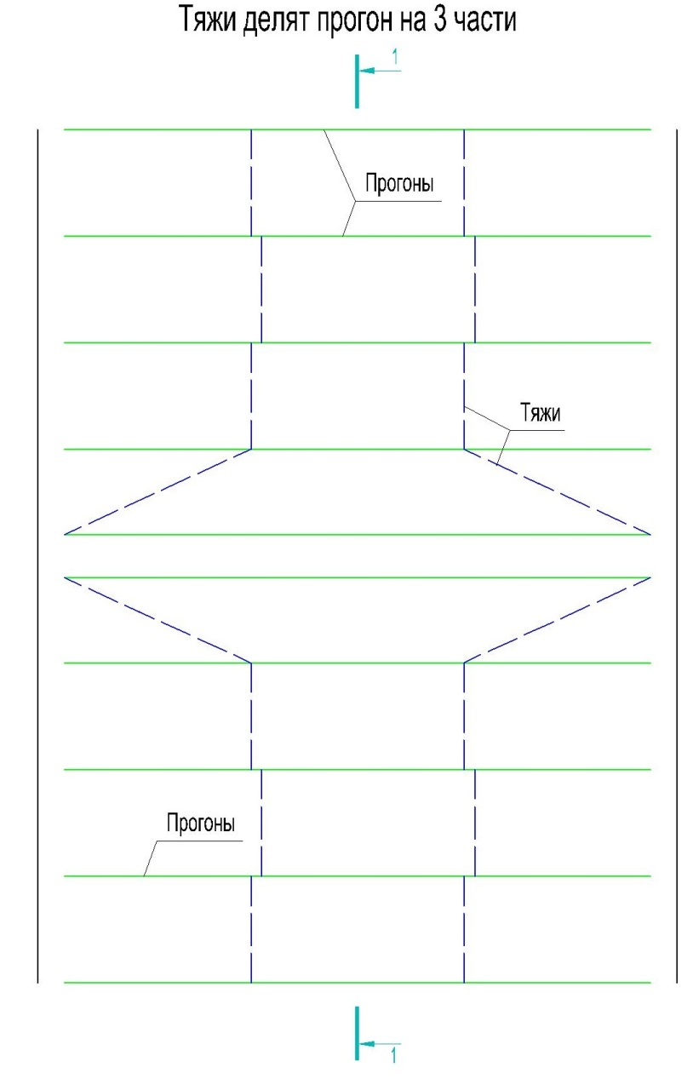

Для балки с шарнирным закрепленией по обоим сторонам и равномерно-распределенной нагрузкой, максимальный момент Мx и сила Qx находятся по следующим формулам:

Для балки с шарнирным закрепленией по обоим сторонам, равномерно-распределенной нагрузкой и тяжами, разделяющими балку на 3-и равные части, максимальный момент Мy и сила Qy находятся по следующим формулам:
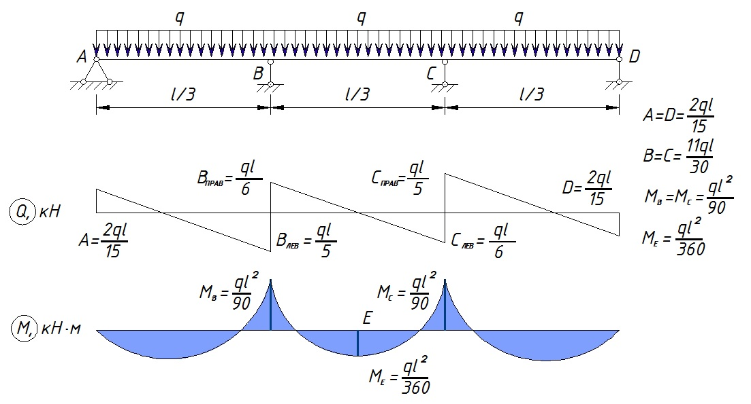

Т.к. прогон расположен под углом, то формулы нахождения Q и M изменятся следующим образом:

 |  | 15.97 | кН

 |  |  |  | (в точках опоры балки)

 |  | 0.45 | кН | (в точках опоры балки)

 |  |  |  | (в точке крепления тяжа)

 |  | 1.23 | кН | (в точке крепления тяжа)

 |  |  |  | (в середине пролета)

 |  | 23.96 | кН*м | (в середине пролета)

 |  |  |  | (в точке крепления тяжа)

 |  | 19.96 | кН*м | (в точке крепления тяжа)

 |  |  |  | (в середине пролета)

 |  | 0.06 | кН*м | (в середине пролета)

 |  |  |  | (в точке крепления тяжа)

 |  | 0.22 | кН*м | (в точке крепления тяжа)
 |  |  |  |  |  | Максимальная допустимая нагрузка на один прогон при длине пролета 6 м, с двумя тяжами делящими прогон на 3-и равные части при равномерно-распределенной нагрузке в кг/м.п. (Ry=240 МПа)
Производим проверку профиля на прочность согласно формуле 38 СНиП II-23-81
В середине пролета:
 |  |  |  |  |  | № профиля согласно ГОСТ 8240-97 | Угол наклона профиля, градусов
 |  |  |  |  |  |  | 0 | 5 | 10 | 15 | 20 | 25 | 30 | 45
 |  |  |  |  |  | 5У | 39 | 39 | 39 | 40 | 40 | 42 | 44
 |  |  | 0.92918591325 | Условия прочности обеспечены |  | 6,5У | 66 | 66 | 66 | 67 | 68 | 70 | 73
 |  |  |  |  |  | 8У | 100 | 100 | 100 | 101 | 103 | 106 | 108
В точке крепления тяжа: |  |  |  |  |  | 10У | 161 | 160 | 161 | 162 | 165 | 169 | 168
 |  |  |  |  |  | 12У | 232 | 231 | 231 | 232 | 236 | 238 | 236
 |  |  | 0.81414268846 | Условия прочности обеспечены |  | 14У | 325 | 322 | 322 | 324 | 329 | 326 | 323
 |  |  |  |  |  | 16У | 434 | 430 | 429 | 432 | 438 | 430 | 424
 |  |  |  |  |  | 16аУ | 479 | 475 | 475 | 478 | 485 | 483 | 479
2. Расчет на поперечную силу |  |  |  |  |  | 18У | 565 | 559 | 557 | 561 | 565 | 552 | 543
 |  |  |  |  |  | 18аУ | 616 | 611 | 610 | 614 | 623 | 614 | 607
Расчет поперечной силы производим по формуле |  |  |  |  |  | 20У | 711 | 704 | 702 | 705 | 705 | 687 | 676
 |  |  |  |  |  | 22У | 901 | 891 | 888 | 892 | 886 | 863 | 847
 |  |  |  |  |  | 24У | 1138 | 1125 | 1121 | 1126 | 1119 | 1090 | 1070
 |  |  |  |  |  | 27У | 1451 | 1433 | 1426 | 1431 | 1402 | 1360 | 1330
 |  | 0.16052861856 |  | Условия прочности обеспечены |  | 30У | 1826 | 1801 | 1791 | 1795 | 1732 | 1674 | 1632
 |  |  |  |  |  | 33У | 2287 | 2254 | 2239 | 2241 | 2141 | 2064 | 2007
3. Расчет стенки балки в опорном сечении |  |  |  |  |  | 36У | 2843 | 2800 | 2780 | 2762 | 2631 | 2531 | 2457
 |  |  |  |  |  | 40У | 3605 | 3546 | 3516 | 3452 | 3278 | 3143 | 3041
Расчет стенки балки, не укрепленной ребрами жесткости, производим по формуле |  |  |  |  |  | 5П | 39 | 39 | 39 | 40 | 41 | 42 | 44
 |  |  |  |  |  | 6,5П | 66 | 66 | 66 | 67 | 68 | 71 | 73
 |  |  |  |  |  | 8П | 101 | 100 | 100 | 100 | 102 | 100 | 98
 |  |  |  |  |  | 10П | 159 | 158 | 158 | 160 | 163 | 168 | 171
где |  |  |  |  |  | 12П | 233 | 232 | 232 | 235 | 239 | 245 | 246
 |  |  |  |  |  | 14П | 326 | 323 | 324 | 327 | 332 | 340 | 338
 |  | = | 62.631478893 | МПа |  | 16П | 436 | 433 | 433 | 437 | 444 | 450 | 447
 |  |  |  |  |  | 16аП | 479 | 476 | 477 | 481 | 489 | 502 | 502
при lef = | 5 | см | (длина опирания прогона на балку) |  |  | 18П | 565 | 560 | 560 | 565 | 574 | 579 | 575
 |  |  |  |  |  | 18аП | 621 | 617 | 617 | 623 | 633 | 647 | 644
 |  | 0.4999319835 |  | Условия прочности обеспечены |  | 20П | 716 | 710 | 710 | 715 | 727 | 728 | 722
 |  |  |  |  |  | 22П | 905 | 898 | 897 | 904 | 918 | 916 | 907
4. Расчет на прочность в опорном сечении |  |  |  |  |  | 24П | 1142 | 1133 | 1133 | 1141 | 1158 | 1159 | 1148
 |  |  |  |  |  | 27П | 1460 | 1447 | 1445 | 1454 | 1475 | 1453 | 1436
Расчет на прочность в опорном сечение производится по формулам: |  |  |  |  |  | 30П | 1835 | 1817 | 1813 | 1823 | 1837 | 1795 | 1768
 |  |  |  |  |  | 33П | 2296 | 2271 | 2264 | 2275 | 2269 | 2211 | 2172
 |  | и |  |  |  | 36П | 2853 | 2820 | 2809 | 2820 | 2786 | 2709 | 2656
 |  |  |  |  |  | 40П | 3614 | 3568 | 3551 | 3561 | 3470 | 3361 | 3284

где Aw - площадь стенки, Af - площадь полки

 |  | 0.15373062223 |  | Условия прочности обеспечены

 |  | 0.0029335450568 |  | Условия прочности обеспечены

5. Расчет на устойчивость

Согласно п. 8.4.4 СП 16.13330.2011 устойчивость прогонов можно считать обеспеченной при передаче нагрузки через жесткий настил

6. Расчет прогиба прогона

Предельный прогиб определяется согдасно приложению Е СП 20.13330.2011

требуемый максимальный прогиб для нашей балки вычисляется по формуле:

fu= | l | = | 0.03 | м
 | 200

фактический максимальный прогиб вычисляется по формуле:

 |  |  | 0.030820650393 | м

где qн - это нормативная нагрузка, она меньше расчетной нагрузки на величину коэффициента надежности по нагрузке

Условия прочности не обеспечены

с учетом бимомента
Расчет прогона из швеллера для наклонной кровли согласно СП 16.13330.2011 (с учетом бимомента)

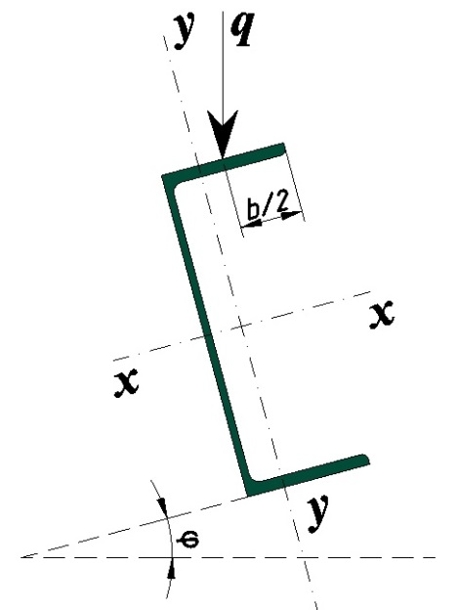
Инструкция:
 | В данной программе расчитывается прогон с учетом бимомента на скатной кровле.
 | Прогон принят однопролетный с равномернораспределенной нагрузкой.
 | Передача нагрузки принята через сплошной жесткий настил, который надежно связан с прогоном (расчет на устойчивость не требуется)
 | Закрепление прогона шарнирное с 2-х сторон без использоваия тяжей
 |  |  |  |  |  | Схема нагружения прогона кровли
Исходные данные:

Наименование |  |  |  | Значение | Примечание
Пролет (l), м |  |  |  | 6
Шаг прогонов (a), м |  |  |  | 1 | Шаг в проекции на горизонтальную плоскость
Расчетная снеговая нагрузка (qсн*a), кг/м² |  |  |  | 320 | Расчетная снеговая нагрузка
Вес покрытия (qвес), кг/м² |  |  |  | 26 | Расчетная нагрузка веса покрытия
Угол наклона (φ), град |  |  |  | 12
Расчетное сопротивление стали (Ry), МПа |  |  |  | 240
Расчетное сопротивление стали на сдвиг (Rs), Мпа |  |  |  | 139.2
Коэффициент условий работы (γс) |  |  |  | 0.9 | см. таблица 1 СП 16.13330.2011
Профиль согласно ГОСТ 8240-97 |  |  |  | 20П
Высота профиля (h), мм |  |  |  | 200 | см. ГОСТ 8240-97
Ширина профиля (b), мм |  |  |  | 76 | см. ГОСТ 8240-97
Толщина стенки (tw),мм |  |  |  | 5.2 | см. ГОСТ 8240-97
Толщина полки (t),мм |  |  |  | 9 | см. ГОСТ 8240-97
Вес п.м. профиля(qпроф), кг |  |  |  | 18.4 | см. ГОСТ 8240-97
Расстояние от оси Y— Y до наружной грани стенки (X0), см |  |  |  | 2.3 | см. ГОСТ 8240-97
Cтатический момент сдвигаемой части сечения (S), см³ |  |  |  | 88 | см. ГОСТ 8240-97
Момент инерции сечения относительно оси х-х (Ix), см4 |  |  |  | 1530 | см. ГОСТ 8240-97
Момент инерции сечения относительно оси y-y (Iy), см4 |  |  |  | 134 | см. ГОСТ 8240-97
Секториальный момент инерции (Iω), см6 |  |  |  | 8873 | см. Руководство по подбору сечения строительных конструкций. Приложение 3
Секториальная площадь (ω1), см2 |  |  |  | 24.4 | см. Руководство по подбору сечения строительных конструкций. Приложение 3
Секториальная площадь (ω2), см2 |  |  |  | 45.7 | см. Руководство по подбору сечения строительных конструкций. Приложение 3
 |  |  |  | 0.01474 | см. Руководство по подбору сечения строительных конструкций. Приложение 3
 |  |  |  | 2.3 | см. Руководство по подбору сечения строительных конструкций. Приложение 3

Расчет:

Расчет нагрузки на прогон:

Наименование нагрузки |  |  |  | Значение
Снеговая нагрузка (qсн*a), кг/м |  |  |  | 320
Вес покрытия (qвес*a), кг/м |  |  |  | 26
Вес прогона (qвес), кг/м |  |  |  | 18.4
Итого (q), кг/м |  |  |  | 364.4

1. Расчет на изгиб

Для балки с шарнирным закрепленией по обоим сторонам и равномерно-распределенной нагрузкой, максимальный момент М и сила Q находятся по следующим формулам:


Т.к. прогон расположен под углом, то формулы нахождения Q и M изменятся следующим образом:

 |  | 10.69 | кН

 |  | 2.27 | кН

 |  | 16.04 | кН*м

 |  | 3.41 | кН*м

Рассчитываем бимомент:

 | e= | 38.875834563 | мм

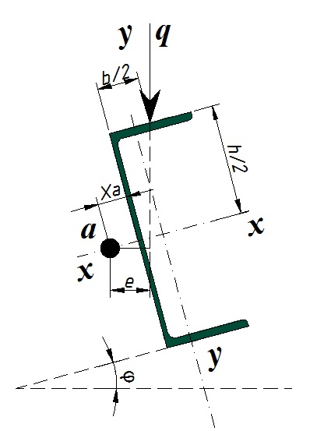
 | α= | 1.29656 |  | см. Бычков Д.В. Строительная механика стержневых тонкостенных конструкций Приложение Б

 | B= | 66123.101128 | кг*см²

Производим проверку профиля на прочность согласно формуле 43 СП 16.13330.2011

Рассмотрим следующие 4 точки сечения:
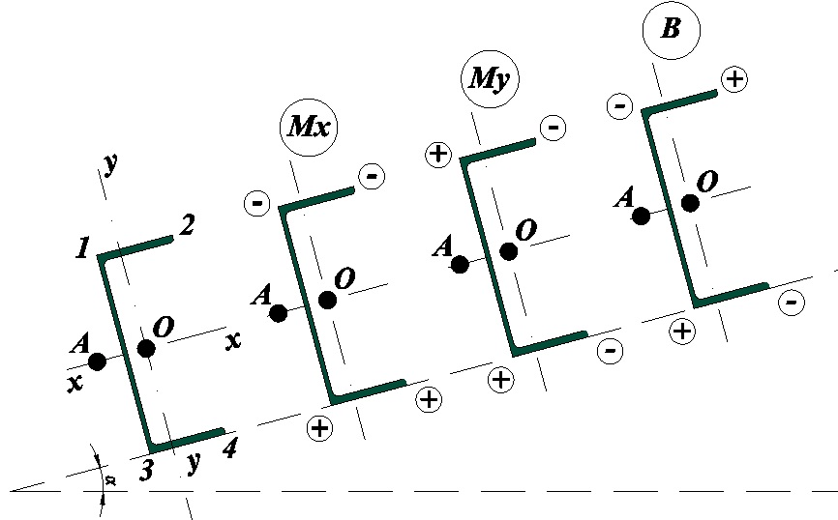

Учет знаков для точек расчета

Расчет для точки №1

 |  |  |  | -0.29860763583

Расчет для точки №2

 |  |  |  | -0.95196694572

Расчет для точки №3

 |  |  |  | 0.84044515545

Расчет для точки №4

 |  |  |  | -0.29661516469

Условия прочности обеспечены

2. Расчет на поперечную силу

Расчет поперечной силы производим по формуле

 |  | 0.09440829839 |  | Условия прочности обеспечены

3. Расчет стенки балки в опорном сечении

Расчет стенки балки, не укрепленной ребрами жесткости, производим по формуле

где

 |  | = | 41.127344505 | МПа

при lef = | 5 | см | (длина опирания прогона на балку)

 |  | 0.32828340122 |  | Условия прочности обеспечены

4. Расчет на прочность в опорном сечении

Расчет на прочность в опорном сечение производится по формулам:

 |  | и

где Aw - площадь стенки, Af - площадь полки

 |  | 0.090187747588 |  | Условия прочности обеспечены

 |  | 0.013262050924 |  | Условия прочности обеспечены

5. Расчет на устойчивость

Согласно п. 8.4.4 СП 16.13330.2011 устойчивость прогонов можно считать обеспеченной при передаче нагрузки через жесткий настил

6. Расчет прогиба прогона

Предельный прогиб определяется согдасно приложению Е СП 20.13330.2011

Требуемый максимальный прогиб для нашей балки вычисляется по формуле:

fu= | l | = | 0.03 | м
 | 200

фактический максимальный прогиб вычисляется по формуле:

 |  |  | 0.015053571429 | м

где qн - это нормативная нагрузка, она меньше расчетной нагрузки на величину коэффициента надежности по нагрузке

Условия прочности обеспечены

Приложение Б. Бычков
График для определения коэфициента для расчета бимомента
kl | α
0 | 12.5
0.5 | 12.2
1 | 11.5
1.5 | 10.3
2 | 9
2.5 | 7.7
3 | 6.65
3.5 | 5.6
4 | 4.7
4.5 | 4
5 | 3.4
5.5 | 2.9
6 | 2.5
6.5 | 2.2
7 | 1.9
7.5 | 1.65
8 | 1.45
8.5 | 1.3
9 | 1.2
9.5 | 1.1
10 | 1
10.5 | 0.9
11 | 0.8
11.5 | 0.73
12 | 0.68
13 | 0.58
14 | 0.5
15 | 0.43
16 | 0.4
17 | 0.37
18 | 0.34
19 | 0.32
20 | 0.3

8.844 | 1.29656

